Macro-Planning
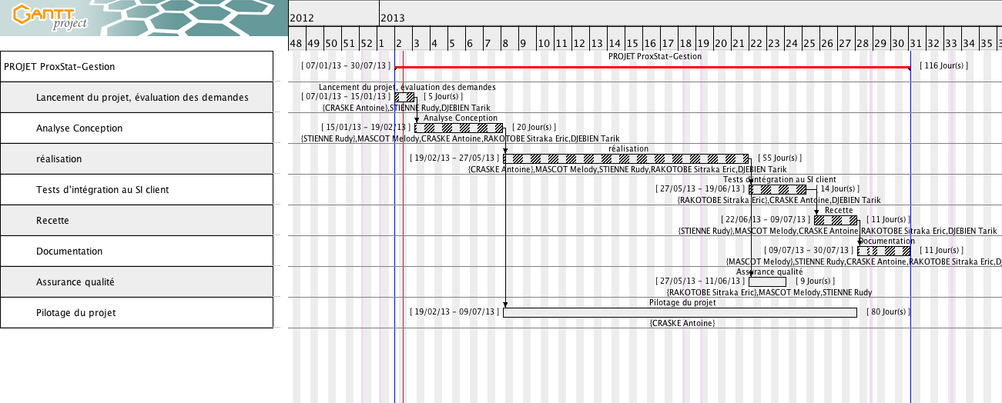
 |  |  | Ressources disponibles pour affectation | - Chef de projet : Antoine - Responsable Technique : Tarik - Responsable Fonctionnelle : Rudy - Reponsable Documentation : Melody - Responsable Qualité : Eric - Stagiaire : Appel d'offre
Tâches | durée (jours) | Ressources
Lancement du projet, évaluation des demandes | 5 | Antoine, Tarik, Rudy
Analyse Conception | 16.5 | TOUS
réalisation | 54.5 | TOUS
Tests d'intégration au SI client | 14 | Antoine, Tarik, Eric
Recette | 11 | TOUS
Documentation | 11 | TOUS
Assurance qualité | 9.5 | Eric, Rudy, Melody
Pilotage du projet | 82 | Antoine
TOTAL = | 203.5

